关系图
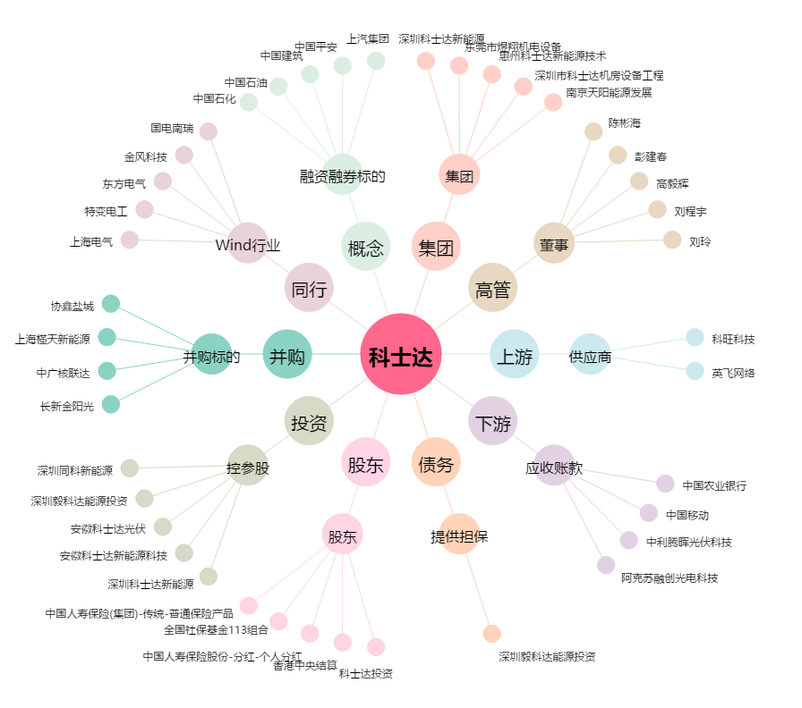
科士达[002518.SZ] - 关系概览图

